Visitas Calidad
 | REGISTRO FOTOGRAFICO VISITAS DE CALIDAD | 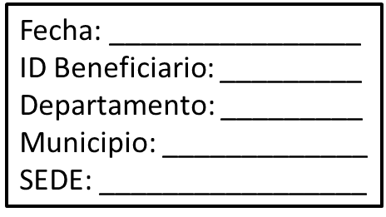 Cartel Obligatorio todas las fotos
1 | Aviso de Aproximación | 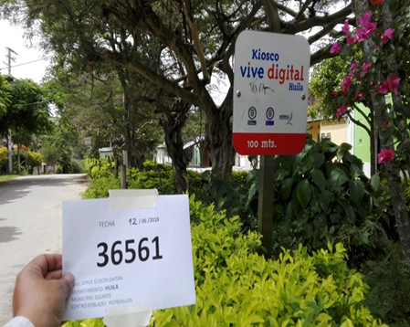
2 | Aviso interno Informativo | 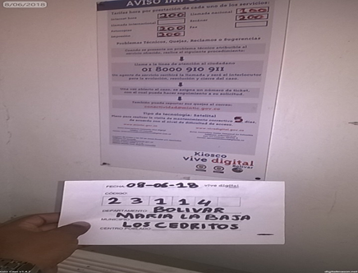
3 | Aviso Externo de Marcación | 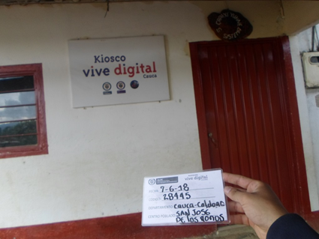
4 | Aviso Interno Promocional | 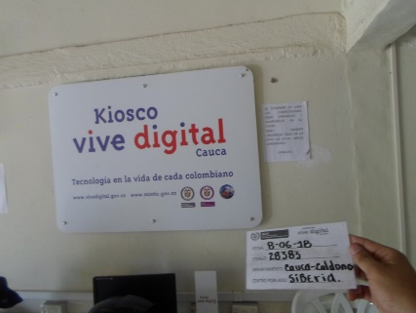
5 | Cartelera de Publicaciones | 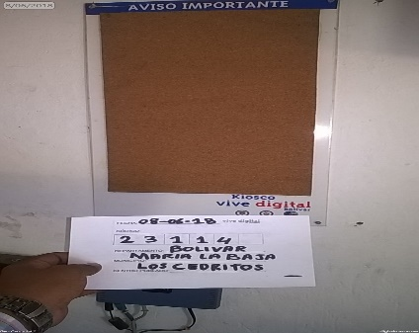
6 | Cabina Telefónica | 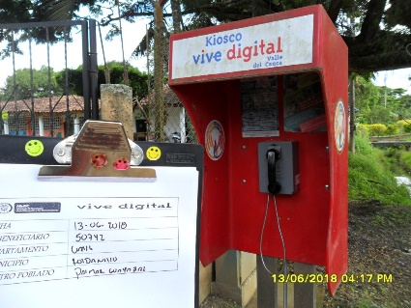
7 | Habladores | 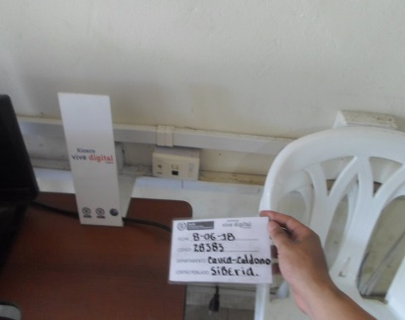
8 | Teléfono | 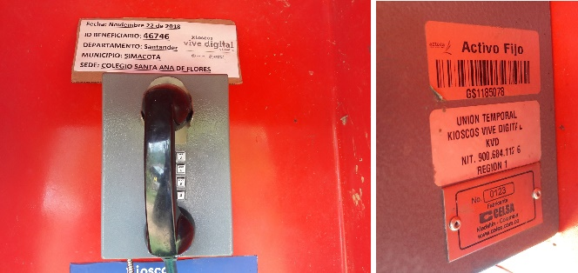
9 | Servidor | 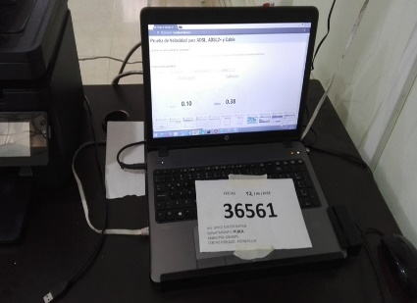
10 | Televisor donde se evidencia el funcionamiento de la entrada de video por VGA y HDMI | 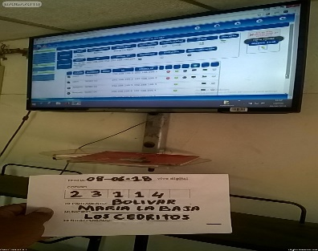
11 | Foto soporte televisor | 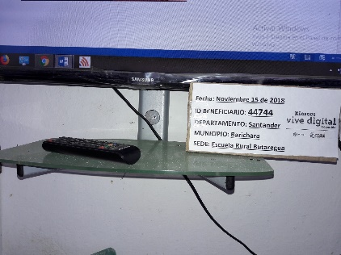
12 | Access Point | 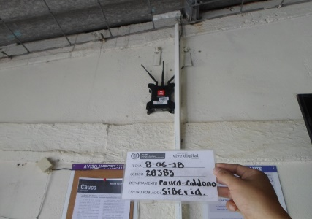
13 | VSAT | 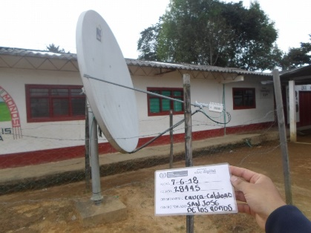
14 | IDU | 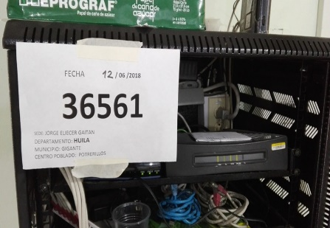
15 | ODU | 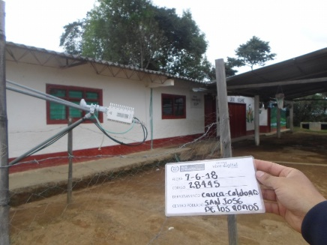
16 | Gabinete del contratista y conexiones (si Hay) | 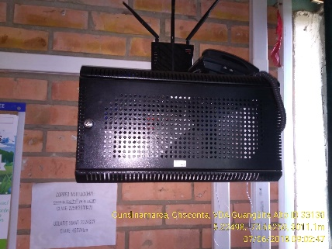
17 | Switch y/o Router | 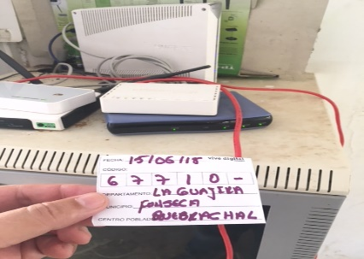
18 | Cableado dentro del Gabinete del contratista | 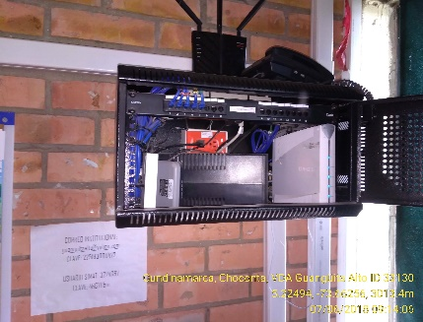
19 | Tomas de Corriente | 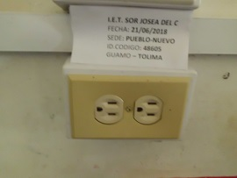
20 | ATA | 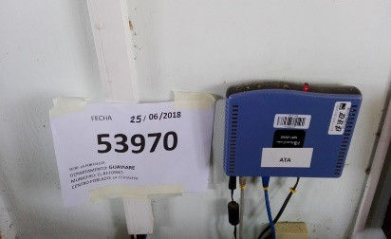
21 | Regulador Y/o UPS
22 | Barraje de Puesta a Tierra | 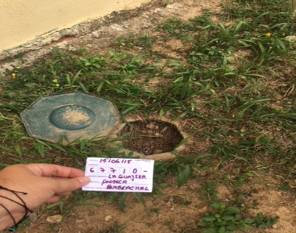
23 | Medición Fase Neutro en TDS | 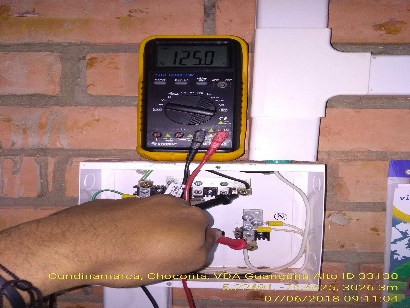
24 | Medición Fase tierra en TDS | 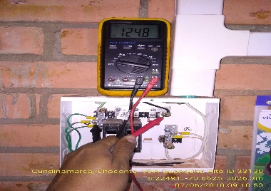
25 | Medición Neutro Tierra en el TDS (mili voltios) | 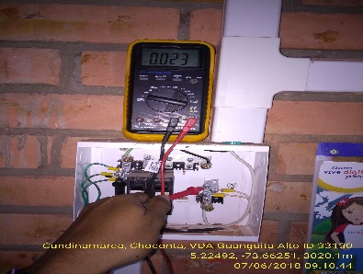
26 | Canalización, punto de red y toma eléctrica | 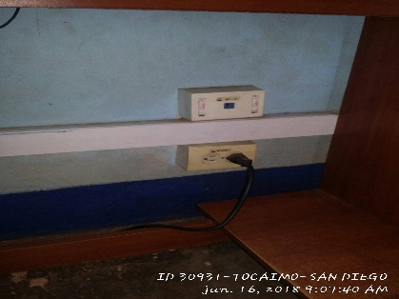
27 | Foto del Contratista, Gestor, Interventor Y Rector | 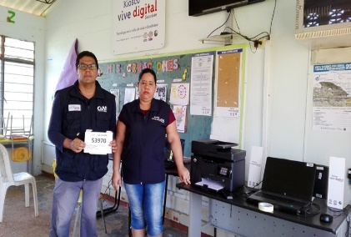
28 | Impresora | 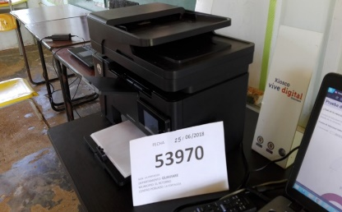
29 | Pantallazo prueba del speed test, en esta foto se debe ver la fecha y la hora | 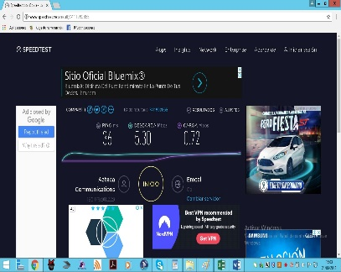
30 | Pantallazo ipconfig del servidor y estaciones de trabajo donde aplique evidenciando fecha y hora. | 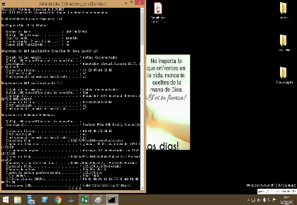
31 | Pantallazo de las pruebas FTP realizadas, con fecha y hora | Operador KVD | 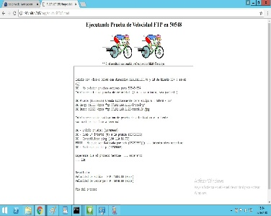 Operador K2 | 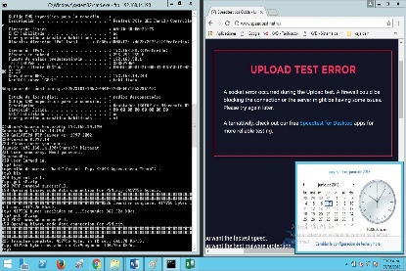 Operador NECH
32 | Pantallazo Antivirus | 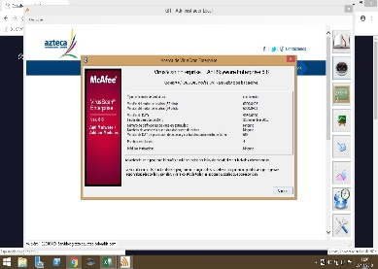
33 | Pantallazo SIMONTIC instaldo o sisitema instalado para el control remoto | 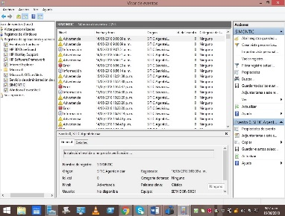
34 | Pantallazo prueba ping (mintic / el tiempo / google / ip publica) | 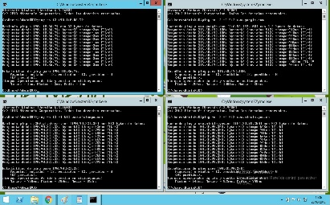
35 | Pantallazo prueba WLAN operacional | 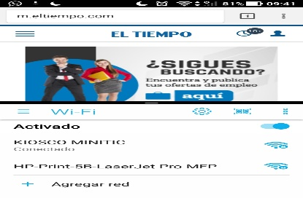
36 | Pantallazo de la restricción de paginas Web prohibidas, con fecha y hora | 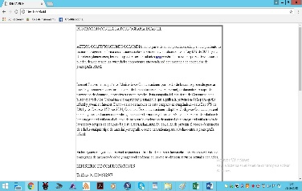
37 | Pantallazo acceso a portales educativos www.colombiaprende.edu.co
38 | Pantallazo acceso a portales educativos www.eltiempo.com
39 | Pantallazo Cordenadas GPS / Georeferenciación | 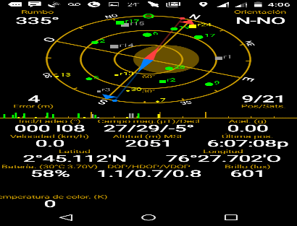
40 | Pantallazo fachada Sede | 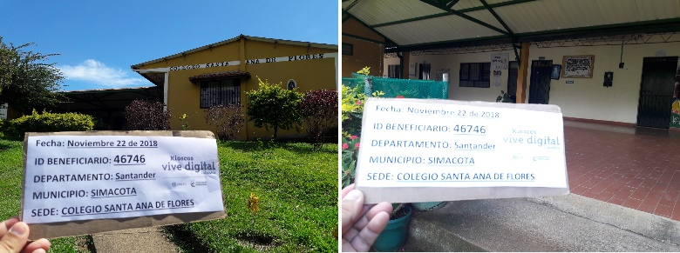
41 | Equipos a los que se les haya realizado Mtto preventivo | Adiconales
42 | Equipos a los que se les haya realizado Mtto correctivo | Adicionales

Visitas Instalación
 | REGISTRO FOTOGRAFICO VISITAS DE INSTALACIÓN | Cartel Obligatorio todas las fotos
1 | Aviso de Aproximación |  |  | 1
2 | Aviso interno Informativo
3 | Aviso Externo de Marcación
4 | Aviso Interno Promocional
5 | Cartelera de Publicaciones
6 | Cabina Telefónica
7 | Habladores
8 | Teléfono
9 | Servidor
10 | Televisor donde se evidencia el funcionamiento de la entrada de video por VGA y HDMI
11 | Foto soporte televisor
12 | Access Point
13 | VSAT
14 | IDU
15 | ODU
16 | Gabinete del contratista y conexiones (si Hay)
17 | Switch y/o Router
18 | Cableado dentro del Gabinete del contratista
19 | Tomas de Corriente
20 | ATA
21 | Regulador Y/o UPS
22 | Barraje de Puesta a Tierra
23 | Medición Fase Neutro en TDS
24 | Medición Fase tierra en TDS
25 | Medición Neutro Tierra en el TDS (mili voltios)
26 | Canalización, punto de red y toma eléctrica
27 | Foto del Contratista, Gestor, Interventor Y Rector
28 | Impresora
29 | Pantallazo prueba del speed test, en esta foto se debe ver la fecha y la hora
30 | Pantallazo ipconfig del servidor y estaciones de trabajo donde aplique evidenciando fecha y hora.
31 | Pantallazo de las pruebas FTP realizadas, con fecha y hora | 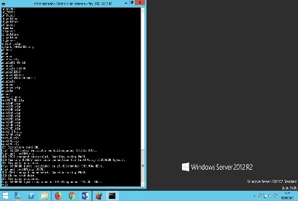 Operador KVD | Operador K2 | Operador NECH
32 | Pantallazo Antivirus
33 | Pantallazo SIMONTIC instaldo o sisitema instalado para el control remoto
34 | Pantallazo prueba ping (mintic / el tiempo / google / ip publica)
35 | Pantallazo prueba WLAN operacional
36 | Pantallazo de la restricción de paginas Web prohibidas, con fecha y hora
37 | Pantallazo acceso a portales educativos www.colombiaprende.edu.co
38 | Pantallazo acceso a portales educativos www.eltiempo.com
39 | Pantallazo Cordenadas GPS / Georeferenciación
40 | Pantallazo fachada Sede
41 | Equipos a los que se les haya realizado Mtto preventivo | Adiconales
42 | Equipos a los que se les haya realizado Mtto correctivo | Adicionales

